1
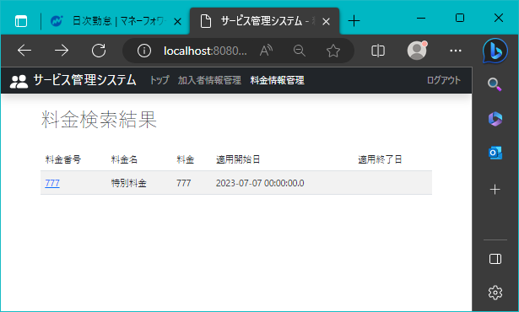
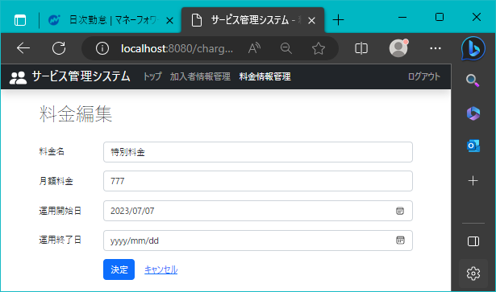
!2023/8/15 | 作成日 | Ctrl+;

 | 料金編集画面ページ

